記入方法と記入例
※このページは編集できません。「加入申請フォーム要件シート」にご記入をお願いいたします。
加入者管理機能のフォームについて、ご要件をお伺いいたします。 右の画像をご参考にご入力ください。

回答入力スペース
 | フォームの見方と名称 |  |  |  | 項目がいくつか集まったものがセクションです。
 |  |  |  |  | 加入者申請フォームは最大5つのセクションで構成されます。
項目名
補足文

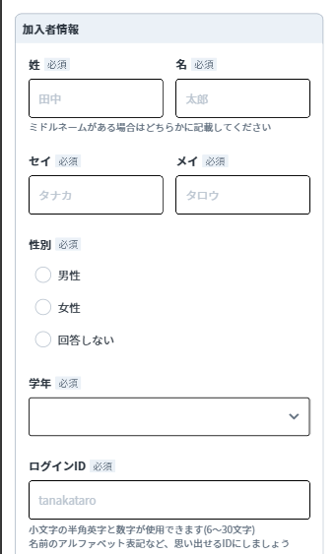
①
【①】加入者情報 | 収集する情報の項目をご指定いただけます。 各項目名横のプルダウンを適宜選択ください。 必須項目は削除できません。 自由追加項目は数についてもご自由に選択いただけますので、枠が足りない場合は付け足してご記入ください。
項目名 | フォームに 項目を 設置する | 回答の 必須／任意 | 表示内容 変更希望欄 |  | 回答方式選択 | 入力選択肢一覧 ※短文／長文回答の場合は入力不要※
姓 | ※必須項目 | ※必須項目 |  |  | 短文回答
グレーの部分は入力・編集不要です。
名 | ※必須項目 | ※必須項目 |  |  | 短文回答
セイ | ※必須項目 | ※必須項目 |  |  | 短文回答
①※必須項目以外はイメージです
メイ | ※必須項目 | ※必須項目 |  |  | 短文回答
フォームに項目を設置したい場合は「設置する」を選択します
項目の回答を必須とする場合は
「必須回答」を選択します
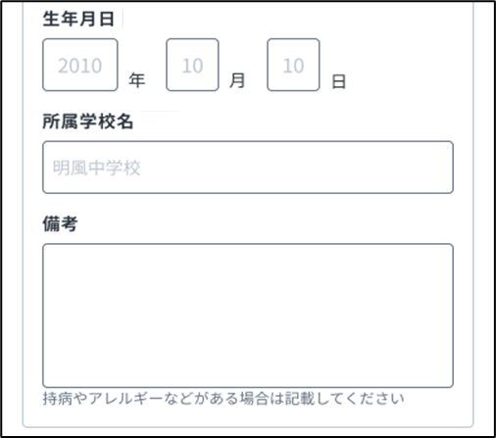
性別 | ※必須項目 | ※必須項目 |  |  | ラジオボタン
学年 | ※必須項目 | ※必須項目 |  |  | プルダウン
ログインID | ※必須項目 | ※必須項目 |  |  | 短文回答
生年月日 | 設置しない |  |  |  | 日付選択
所属学校名 | 設置する | 必須回答 | 項目名変更 |  | 短文回答
 |  |  | 補足文変更
備考 | 設置する | 任意回答 | 項目名変更 |  | 長文回答
 |  |  | 補足文変更
項目の回答を任意とする場合は
「任意回答」を選択します
自由追加項目 |  |  | 項目名 |  | 短文回答
 |  |  | 補足文
自由追加項目 |  |  | 項目名 |  | 短文回答
 |  |  | 補足文

②
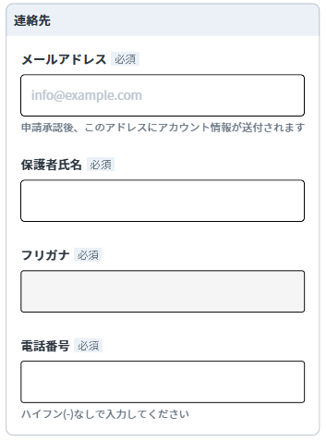
フォームに表示する項目名を変更したい場合はこちらに入力します。
入力がない場合は項目名（B列）がそのままフォームに表示されます。
グレーの部分は入力・編集不要です。
【②】連絡先 | 収集する情報の項目をご指定いただけます。 各項目名横のプルダウンを適宜選択ください。 必須項目は削除できません。 自由追加項目は数についてもご自由に選択いただけますので、枠が足りない場合は付け足してご記入ください。
項目名 | フォームに 項目を 設置する | 回答の 必須／任意 | 表示内容 変更希望らん |  | 回答方式選択 | 入力選択肢 一覧
メールアドレス | ※必須項目 | ※必須項目 |  |  | 短文回答
保護者氏名 |  |  |  |  | 短文回答
フリガナ |  |  |  |  | 短文回答
電話番号 |  |  | 項目名変更 |  | 短文回答
 |  |  | 補足文変更
自由追加項目 |  |  | 項目名 |  | 短文回答
付記をフォームの回答入力スペースの下に入れることができます。 ・デフォルトの文章がある場合はその文章が入力されています。 ・デフォルトの文章から変更したい、または独自に追加したい場合はこちらに入力します。
 |  |  | 補足文
自由追加項目 |  |  | 項目名 |  | 短文回答
 |  |  | 補足文

③
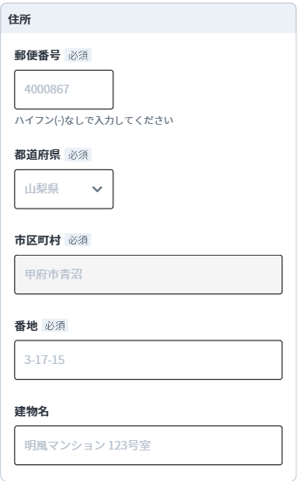

グレーの部分は入力・編集不要です。
【③】住所 | 住所のセクションを設置した場合、郵便番号、都道府県、市区町村、番地は回答必須となります。 住所のセクションに自由追加項目は設置できません。
項目名 | フォームに セクションを 設置する | 回答の 必須／任意 | 表示内容 変更希望らん |  | 回答方式選択 | 入力選択肢 一覧
住所 | 設置しない | 設置した場合「建物名」 以外は全て 必須回答 |  |  | ー

枠内に入力いただいた内容は、一部右図④でプレビュー表示されます。
【④】その他 | 数についてもご自由に選択いただけますので、枠が足りない場合は付け足してご記入ください。
項目名 | フォームに 項目を 設置する | 回答の 必須／任意 |  | 表示内容 変更希望らん | 回答方式選択 | 入力選択肢 一覧
自由追加項目 |  | 必須回答 | 項目名 | 兄弟・姉妹がいますか | ラジオボタン | はい,いいえ
 |  |  | 補足文
セルをクリックすると プルダウンが表示されます。 選択肢と主な用途は以下の通りです。 ・短文回答 ・長文回答 ・ラジオボタン（単一回答、選択肢4つまで推奨） ・プルダウン（単一回答、選択肢5つ以上推奨）
・チェックボックス（複数回答）ックス（複数回答） ・日付選択
自由追加項目 |  |  | 項目名 | 役職を持っていますか | ラジオボタン
その他
④
 |  |  | 補足文
回答方式選択にて
・ラジオボタン ・チェックボックス ・プルダウン
のいずれかを選んだ場合は、 選択肢を入力してください。 未入力の場合、セルがピンクで表示されます。
自由追加項目 |  |  | 項目名 |  | 短文回答 |  |  |  | ※左④の画像はF-G列51-52行目 の 入力内容に応じてプレビューを 確認することができます。 以下、項目を追加した場合も 出来上がりは同様のイメージと なります。
 |  |  | 補足文
自由追加項目 |  |  | 項目名 |  | 短文回答 |  |  | #N/A
 |  |  | 補足文
自由追加項目 |  |  | 項目名 |  | 短文回答
 |  |  | 補足文
自由追加項目 |  |  | 項目名 |  | 短文回答
 |  |  | 補足文

⑤記入例イメージ
【⑤】同意チェック | 数についてもご自由に選択いただけますので、枠が足りない場合は付け足してご記入ください。
項目名 | フォームに 項目を 設置する | 回答の 必須／任意 |  | 表示内容 変更希望らん | 回答方式選択
自由追加項目 ※記入例※ |  |  | 文章 | クラブ規約に同意する | チェックボックス
 |  |  | リンク 挿入箇所 | クラブ規約
 |  |  | リンク | https://example.com
自由追加項目 |  |  | 文章 |  | チェックボックス
 |  |  | リンク 挿入箇所
 |  |  | リンク
自由追加項目 |  |  | 文章 |  | チェックボックス
 |  |  | リンク 挿入箇所
 |  |  | リンク

 |  |  |  |  |  |  | 回答方式一覧
 |  |  |  |  |  |  | 短文回答
閲覧権限の確認 | 加入者管理機能で取得された情報の閲覧権限について、セクションごとに以下の3種よりご指定ください。 1．統括者のみ閲覧可能 2．統括者と、指導者全員がアプリ内で閲覧可能 3．統括者と、「アカウント承認権限を持つ指導者」のみアプリ内で閲覧可能 ※アカウント承認権限を持つ/持たない指導者はアプリ内でご指定いただけます

セクション名 | 閲覧権限 |  |  |  |  |  | 長文回答
【①】加入者情報 | 1．統括者のみ閲覧可能
【②】連絡先 | 2．統括者と、指導者全員がアプリ内で閲覧可能
【③】住所 | 1．統括者のみ閲覧可能
セルをクリックすると 1～3の閲覧権限についてプルダウンが表示されます。 セクションごとご選択ください。
なお、【③】住所と【④】その他は セクション自体を設置しない場合、回答不要です。 （解答欄がグレー表示されます）
【④】その他 | 3．統括者と、「アカウント承認権限を持つ指導者」のみアプリ内で閲覧可能
 |  |  |  |  |  |  | ラジオ ボタン

備考欄 | 加入申請フォームの作成にあたり、上記の枠に記載しきれないご質問・ご要望・ご相談などがございましたら ご入力ください

 |  |  |  |  |  |  | プル ダウン

 |  |  |  |  |  |  | チェックボックス

 |  |  |  |  |  |  | 日付選択

加入申請フォーム要件シート
加入者管理機能のフォームについて、ご要件をお伺いいたします。 右の画像をご参考にご入力ください。

回答入力スペース
 | フォームの見方と名称 |  |  |  | 項目がいくつか集まったものがセクションです。
 |  |  |  |  | 加入者申請フォームは最大5つのセクションで構成されます。
項目名
補足文

①
【①】加入者情報 | 収集する情報の項目をご指定いただけます。 各項目名横のプルダウンを適宜選択ください。 必須項目は削除できません。 自由追加項目は数についてもご自由に選択いただけますので、枠が足りない場合は付け足してご記入ください。
項目名 | フォームに 項目を 設置する | 回答の 必須／任意 | 表示内容 変更希望欄 |  | 回答方式選択 | 入力選択肢一覧 ※短文／長文回答の場合は入力不要※
姓 | ※必須項目 | ※必須項目 |  |  | 短文回答
名 | ※必須項目 | ※必須項目 |  |  | 短文回答
セイ | ※必須項目 | ※必須項目 |  |  | 短文回答
①※必須項目以外はイメージです
メイ | ※必須項目 | ※必須項目 |  |  | 短文回答
性別 | ※必須項目 | ※必須項目 |  |  | ラジオボタン
学年 | ※必須項目 | ※必須項目 |  |  | プルダウン
ログインID | ※必須項目 | ※必須項目 |  |  | 短文回答
生年月日 |  |  |  |  | 日付選択
所属学校名 |  |  | 項目名変更
 |  |  | 補足文変更
備考 |  |  | 項目名変更 |  | 長文回答
 |  |  | 補足文変更
自由追加項目 |  |  | 項目名
 |  |  | 補足文
自由追加項目 |  |  | 項目名
 |  |  | 補足文

②
【②】連絡先 | 収集する情報の項目をご指定いただけます。 各項目名横のプルダウンを適宜選択ください。 必須項目は削除できません。 自由追加項目は数についてもご自由に選択いただけますので、枠が足りない場合は付け足してご記入ください。
項目名 | フォームに 項目を 設置する | 回答の 必須／任意 | 表示内容 変更希望らん |  | 回答方式選択 | 入力選択肢 一覧
メールアドレス | ※必須項目 | ※必須項目 |  |  | 短文回答
保護者氏名 |  |  |  |  | 短文回答
フリガナ |  |  |  |  | 短文回答
電話番号 |  |  | 項目名変更 |  | 短文回答
 |  |  | 補足文変更
自由追加項目 |  |  | 項目名
 |  |  | 補足文
自由追加項目 |  |  | 項目名
 |  |  | 補足文

③

【③】住所 | 住所のセクションを設置した場合、郵便番号、都道府県、市区町村、番地は回答必須となります。 住所のセクションに自由追加項目は設置できません。
項目名 | フォームに セクションを 設置する | 回答の 必須／任意 | 表示内容 変更希望らん |  | 回答方式選択 | 入力選択肢 一覧
住所 |  | 設置した場合「建物名」 以外は全て 必須回答 |  |  | ー

【④】その他 | 数についてもご自由に選択いただけますので、枠が足りない場合は付け足してご記入ください。
項目名 | フォームに 項目を 設置する | 回答の 必須／任意 |  | 表示内容 変更希望らん | 回答方式選択 | 入力選択肢 一覧
自由追加項目 |  |  | 項目名
 |  |  | 補足文
自由追加項目 |  |  | 項目名
その他
④
 |  |  | 補足文
自由追加項目 |  |  | 項目名 |  |  |  |  |  | ※左④の画像はF-G列51-52行目 の 入力内容に応じてプレビューを 確認することができます。 以下、項目を追加した場合も 出来上がりは同様のイメージと なります。
 |  |  | 補足文
自由追加項目 |  |  | 項目名 |  |  |  |  | 0
 |  |  | 補足文
自由追加項目 |  |  | 項目名
 |  |  | 補足文
自由追加項目 |  |  | 項目名
 |  |  | 補足文

⑤記入例イメージ
【⑤】同意チェック | 数についてもご自由に選択いただけますので、枠が足りない場合は付け足してご記入ください。
項目名 | フォームに 項目を 設置する | 回答の 必須／任意 |  | 表示内容 変更希望らん | 回答方式選択
自由追加項目 ※記入例※ |  |  | 文章 | クラブ規約に同意する | チェックボックス
 |  |  | リンク 挿入箇所 | クラブ規約
 |  |  | リンク | https://example.com
自由追加項目 |  |  | 文章 |  | チェックボックス
 |  |  | リンク 挿入箇所
 |  |  | リンク
自由追加項目 |  |  | 文章 |  | チェックボックス
 |  |  | リンク 挿入箇所
 |  |  | リンク

 |  |  |  |  |  |  | 回答方式一覧
 |  |  |  |  |  |  | 短文回答
閲覧権限の確認 | 加入者管理機能で取得された情報の閲覧権限について、セクションごとに以下の3種よりご指定ください。 1．統括者のみ閲覧可能 2．統括者と、指導者全員がアプリ内で閲覧可能 3．統括者と、「アカウント承認権限を持つ指導者」のみアプリ内で閲覧可能 ※アカウント承認権限を持つ/持たない指導者はアプリ内でご指定いただけます

セクション名 | 閲覧権限 |  |  |  |  |  | 長文回答
【①】加入者情報
【②】連絡先
【③】住所
【④】その他
 |  |  |  |  |  |  | ラジオ ボタン

備考欄 | 加入申請フォームの作成にあたり、上記の枠に記載しきれないご質問・ご要望・ご相談などがございましたら ご入力ください

 |  |  |  |  |  |  | プル ダウン

 |  |  |  |  |  |  | チェックボックス

 |  |  |  |  |  |  | 日付選択

